关系图
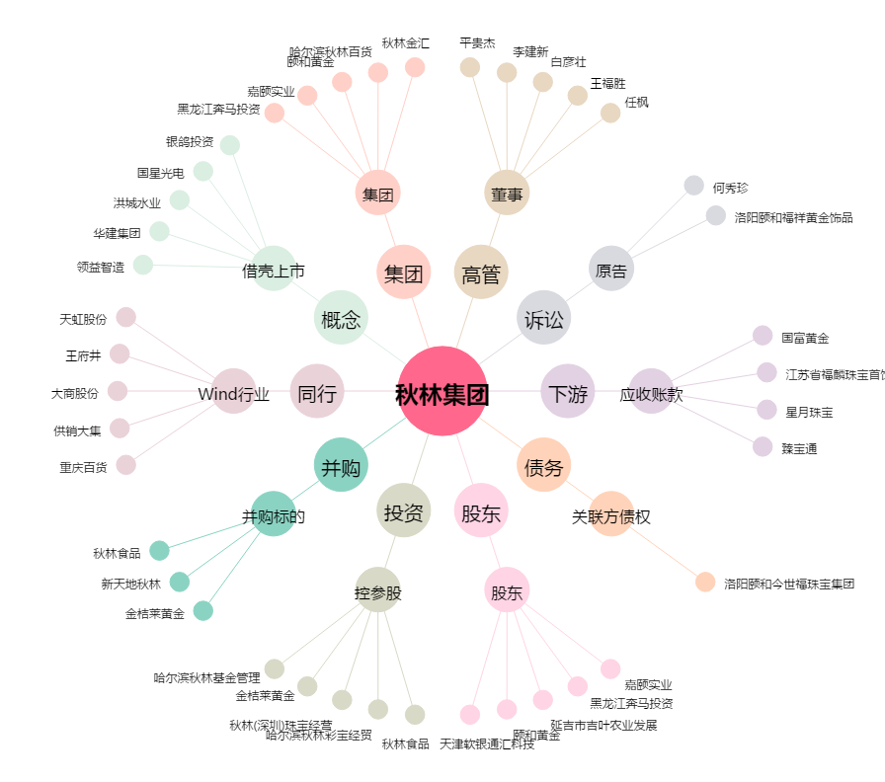
秋林集团[600891.SH] - 关系概览图

